信用交易
融资融券市场交易数据统计(2023-07-03)

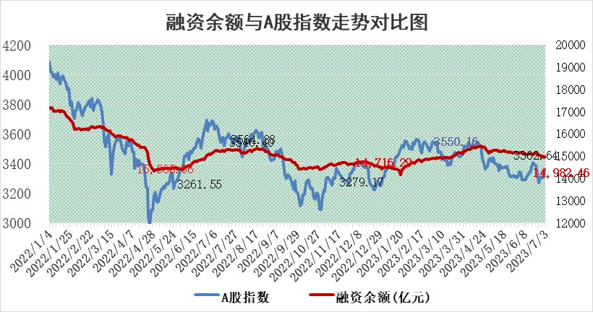
标的证券 | 融资融券余额（亿元） | 融资余额（亿元） | 融券余额（亿元） | 融资买入额（亿元） | 融资融券规模变化（亿元） | 融资余额增幅(‰) | 融券余额增幅(%)
统计数据 | 15,917.92 | 14,982.46 | 933.31 | 728.67 | 32.94 | 1.98 | 0.36

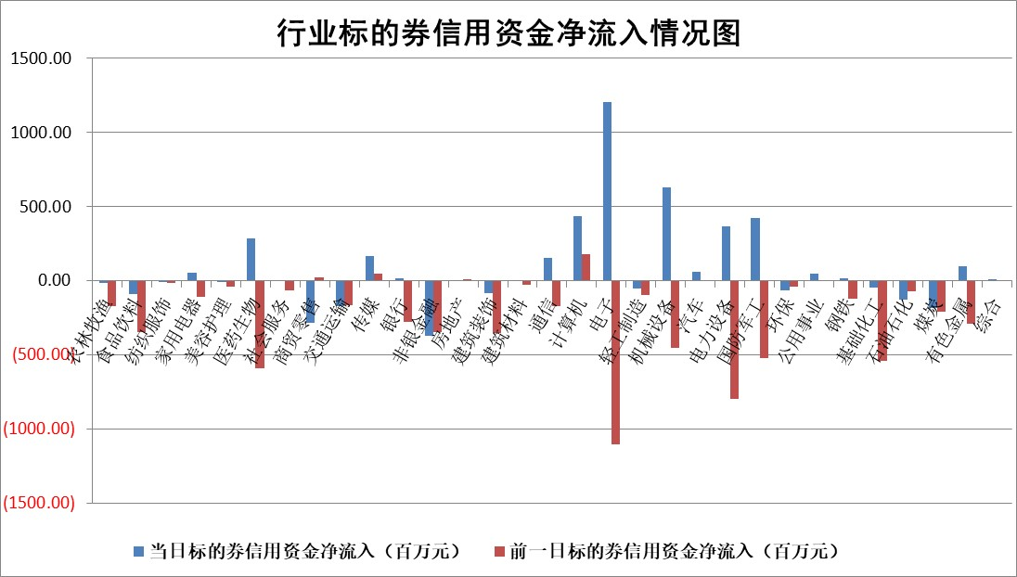

标的基金代码 | 标的基金简称 | 融资余额/市值(%) | 融资余额增幅(%) | 融资买入额/成交金额(%) | （融资余额净增额-融券余额净增额）/市值(‱) | 融券余额降幅(%) | ABS[（融资余额净增额-融券余额净增额）/市值净增额-1](%)
159902 | 华夏中小板ETF | 0.00 | 0.00 | 0.00 | 0.00 | 0.00 | 100.00
159915 | 易方达创业板ETF | 2.03 | 7.39 | 3009868.31 | 12.60 | -22.67 | 60.93
159919 | 嘉实沪深300ETF | 4.45 | -0.11 | 0.43 | -1.84 | -23.25 | 101.60
159920 | 华夏恒生ETF | 69.50 | 0.02 | 5.49 | 1.09 | -1.97 | 99.44
159922 | 嘉实中证500ETF | 0.65 | -0.28 | 26.14 | -3.01 | -0.66 | 105.37
159925 | 南方沪深300ETF | 0.04 | 0.00 | 0.00 | 0.00 | 0.00 | 100.00
159928 | 消费ETF | 0.85 | -12.32 | 7.86 | -12.04 | -1.38 | 106.32
159934 | 易方达黄金ETF | 357.45 | 0.07 | 22.27 | 25.18 | 0.00 | 117.14
159939 | 全指信息技术ETF | 0.59 | -10.35 | 47.56 | -6.91 | -0.34 | 120.65
159940 | 全指金融地产ETF | 0.14 | -1.74 | 0.03 | -0.24 | 0.00 | 100.13
159995 | 半导体芯片ETF | 2.38 | 0.55 | 149.51 | 0.05 | -5.81 | 99.88
159997 | 天弘中证电子ETF | 2.12 | 15.40 | 4.64 | 28.10 | -0.61 | 53.36
159998 | 天弘中证计算机主题ETF | 1.01 | 0.09 | 0.20 | -1.90 | -5.74 | 90.54
510050 | 华夏上证50ETF | 9.12 | -0.34 | 156.94 | -3.73 | -4.88 | 102.12
510180 | 华安上证180ETF | 0.49 | -1.01 | 0.47 | -0.47 | 3.25 | 100.39
510880 | 华泰柏瑞红利ETF | 0.35 | 2.60 | 1.74 | 0.76 | -5.97 | 99.25
510900 | 易方达恒生H股ETF | 92.67 | 0.14 | 5.83 | 13.03 | 0.00 | 94.64
511010 | 5年期国债ETF | 0.00 | 0.00 | 0.00 | 0.00 | 0.00 | 100.00
511380 | 可转债及可交换债券ETF | 6.73 | -1.34 | 3.57 | -9.15 | 0.00 | 128.88
512000 | 全指证券ETF | 6.42 | -0.65 | 22.50 | -2.42 | 5.04 | 102.10
512010 | 沪深300医药卫生ETF | 4.39 | 2.35 | 31.81 | 9.24 | -6.20 | 93.29
512070 | 沪深300非银ETF | 2.04 | -5.21 | 96.51 | -11.44 | -2.42 | 102.15
512400 | 南方中证申万有色金属ETF | 1.42 | 3.63 | 0.80 | 2.78 | -8.49 | 98.42
512580 | 广发中证环保产业ETF | 0.91 | 1.82 | 0.11 | 1.25 | -0.72 | 98.12
512660 | 国泰中证军工ETF | 2.13 | -7.00 | 8.04 | -16.23 | -0.53 | 90.30
512800 | 华宝中证银行ETF | 13.40 | -0.18 | 2.23 | 15.25 | 52.26 | 87.22
512980 | 广发中证传媒ETF | 0.65 | 4.10 | 355.33 | 3.41 | 3.80 | 100.76
515030 | 华夏中证新能源汽车ETF | 2.76 | 1.32 | 33.73 | -3.47 | -13.25 | 104.94
515050 | 华夏中证5G通信主题ETF | 0.96 | -0.14 | 8.87 | -0.10 | 0.22 | 100.37
515070 | 华夏中证人工智能ETF | 2.18 | 17.40 | 13.67 | 32.32 | -0.17 | 62.67
标的股票比较指标 |  | 融资余额/流通A股市值(%) | 融资余额增幅(%) | 融资买入额/成交金额(%) | （融资余额净增额-融券余额净增额）/流通A股市值(‱) | 融券余额降幅(%) | ABS[（融资余额净增额-融券余额净增额）/流通A股市值净增额-1](%)
前十名标的个股 |  | 仁东控股 | 邵阳液压 | 科捷智能 | 菲菱科思 | 浙江众成 | 炬光科技
 |  | 全柴动力 | 国能日新 | 城投控股 | 邵阳液压 | 中孚实业 | 邦彦技术
 |  | 数码视讯 | 德邦股份 | 沙钢股份 | 德科立 | 复洁环保 | 天禄科技
 |  | 莱茵生物 | 江苏雷利 | 武汉控股 | 步科股份 | 百隆东方 | 冠中生态
 |  | 晨鸣纸业 | 菲菱科思 | 鞍钢股份 | 恒而达 | 奥精医疗 | 山水比德
 |  | 大立科技 | 毕得医药 | 紫金银行 | 腾景科技 | 中科金财 | 新劲刚
 |  | 亚通股份 | 捷昌驱动 | 建科股份 | 江苏雷利 | 联合光电 | 戎美股份
 |  | 万得凯 | 亚玛顿 | 浙江东方 | 邦彦技术 | 铁科轨道 | 南凌科技
 |  | 永信至诚 | 英杰电气 | 开山股份 | 华脉科技 | 国联水产 | 立高食品
 |  | 海兰信 | 龙源电力 | 有研粉材 | 科捷智能 | 财信发展 | 欧林生物
后十名标的个股 |  | 天沃科技 | 三维天地 | 保利联合 | 南凌科技 | 贵州轮胎 | 金辰股份
 |  | 金圆股份 | 中熔电气 | 南大光电 | 德迈仕 | 浙江永强 | 容大感光
 |  | 哈工智能 | 德迈仕 | 天沃科技 | 三维天地 | 瑞华泰 | 嘉曼服饰
 |  | 正邦科技 | 南凌科技 | 金圆股份 | 智立方 | 赛伍技术 | 海天瑞声
 |  | 美好置业 | 迈得医疗 | 哈工智能 | 浙江永强 | 复旦复华 | 金钟股份
 |  | 宋都股份 | 英维克 | 正邦科技 | 安必平 | 莱茵生物 | 中科三环
 |  | 中天金融 | 智立方 | 美好置业 | 新特电气 | 厦门港务 | 天奈科技 | ;
 |  | 华铁股份 | 智洋创新 | 宋都股份 | 智洋创新 | 华灿光电 | 拓新药业
 |  | 阳光城 | 安达智能 | 中天金融 | 灿瑞科技 | 云内动力 | 福达合金
 |  | 紫鑫药业 | 安必平 | 华铁股份 | 国际实业 | 泰豪科技 | 华宝新能
说明：1.以上普通交易数据和信用交易数据皆以交易日收盘后数据为基准；2.上述标的证券总数据只计算标的证券市场总数据，不包括从标的证券中调出去标的证券数据，所以与交易所公布的总值略有不同； 3.上述行业采用申万一级行业分类；4.以上标的基金和标的个股中比较的6个指标值中：前5个（从左至右）为正向指标，值越大排名越靠前；第6个为逆向指标，值越小，排名越靠前；5.第6个指标中ABS[]表示求绝对值，其主要用于考量信用资金相对净流入对股价相对净变化的贡献程度；6.数据来源：wind，交易所。

 | 证券代码 | 新增融资余额 | 融资买入额 | 融资买入增幅前10
远大智能 | 002689 | 28175353 | 42268582 | 199%
亚太股份 | 002284 | 21555247 | 34242865 | 82%
赛诺医疗 | 688108 | 72122899 | 101076547 | 78%
湖南发展 | 000722 | 66023557 | 137112987 | 75%
柘中股份 | 002346 | 14584119 | 36845980 | 58%
国城矿业 | 000688 | 24683149 | 48240585 | 54%
兆新股份 | 002256 | 1985058 | 4066269 | 52%
凯美特气 | 002549 | 33806472 | 61340055 | 52%
华昌达 | 300278 | 13474542 | 19303225 | 48%
新华联 | 000620 | 27311937 | 39201759 | 43%

 | 证券代码 | 新增融资余额 | 融资买入额 | 融资买入增幅前10
兔宝宝 | 002043 | 73310337 | 89923983 | 334%
捷昌驱动 | 603583 | 26026415 | 31686727 | 262%
湘财股份 | 600095 | 94196837 | 132280449 | 252%
中谷物流 | 603565 | 49103883 | 60098371 | 234%
中青宝 | 300052 | 24215352 | 31377809 | 98%
顾家家居 | 603816 | 138518545 | 188424210 | 78%
喜临门 | 603008 | 31503289 | 48351944 | 77%
财信发展 | 000838 | 10831830 | 17666790 | 74%
苏州银行 | 002966 | 10578096 | 19143736 | 72%
金诚信 | 603979 | 23858538 | 36098133 | 60%

